程序相关
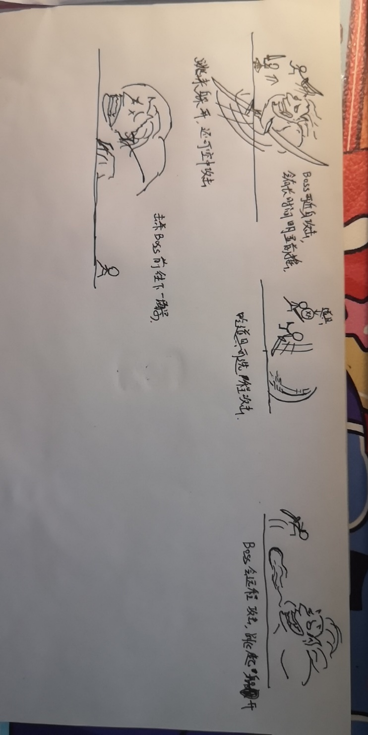
角色死亡重开游戏功能，其中涉及：死亡后打开分享界面，预留弹出广告接口
添加角色死亡函数，掉下山崖等也会造成死亡
敌人：能在主角靠近的时候攻击造成主角死亡，能被主角攻击死亡
捡道具，捡到道具后放在角色身上
道具在界面中的UI，点击可以切换武器，用完后抛弃
角色的道具（武器）属性，可以切换（通过不同状态机）轻击屏幕后攻击
添加Boss，Boss拥有简单AI，具体设计待补充-》
玩家可以通过攻击打回敌人的飞行道具
随着跑步距离增加跑步速度（地图滚动速度）
击杀BOSS后通过一个全屏遮挡过度之类的进行场景的切换 | ZR
金币系统，可以用来购物，可记录保存 | （金币有了还没存数量）
场景中生成金币，可拾取 | ZR
道具种类：磁铁，护盾，加攻击力
死亡后的逻辑，分享，广告可复活
死后暂停功能
死后如果分享等复活，复活的逻辑
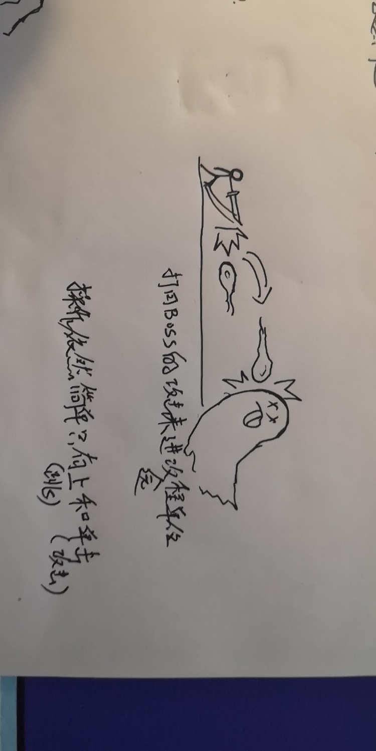
资源加载管理器 | ZR
开局赠送道具三选一（暂定），每过一个阶段（比如打完BOSS），再送一次选择
武器具体种类设计与制作
音效与音乐
拾取武器后替换当前武器 | zh
武器捡起后，某些远程武器应该拥有使用次数，用完后切换回默认武器
周老师的场景处理，例如障碍物生成规则，金币生成规则，敌人生成规则，没有路生成规则
商城系统，可用金币买皮肤
需不需要体力系统！！！体力用看广告和时间来增加（也可以接到广告再做）
需不需要选地图系统！还是玩家死了重来就只能从第一关开始
正式进行分享功能测试以及分享成功流程返回等
周老师需要提供一个接口，当重新开始游戏时，清空场景数据，速度距离等,因为重新加载场景这些数据还是保存了 | ZR
做一个飞行道具的基类以及其相关逻辑 | zh
引入血量的概念，每个武器攻击力不同
分辨率自适应
初始武器
多量创建的物体，使用Pool来处理
设计敌人武器道具等！
特效 | hml
资产条
体力
5.18 讨论内容汇总
loading界面，Loading之后直接是Menu菜单 |  |  | ss
Menu菜单显示金币，体力，显示所有皮肤（已获得以及未获得），可以在该界面购买皮肤以及进入游戏
切换关卡转场，地面道路可以上下起伏，（起伏不会特别大，提出配置） | zr
金币配置，金币分层，金币不要与道具武器混在一起 | zr
杂兵一滴血，玩家两滴血 | zh
精英怪：出现在屏幕上方，出现攻击你几下就跑了，普通的武器打不到他，如果打死给玩家加血 | zh
敌人远程攻击不能被抵消
新手引导：第一次捡到强力武器道具等弹出一个TIP框说明文字带图片，玩家点击关闭继续游戏；第一次进入游戏弹出Tips显示操作提示。 | zh

武器设计：需要权重，高级武器不应该那么容易出
御剑：使用后人站在剑上飞行，飞行高度为起伏地面的最高处，飞过之处底下的杂兵全死 | zh
飞刀：就飞刀 有攻击间隔，已有
鞭子：要提前甩，攻击距离很长 | hml
跟踪飞轮（剑气）：身边一圈，有敌人出现时，飞出去攻击 | hml
瞬移：人往前瞬间移动一段（加点特效），之后人物和背景一起加速后移，造成一种摄像机前移追上的感觉 | zr
天雷：攻击直接落在敌人头上，劈他 | zh | 缺美术资源及具体表现效果
月牙天冲：超大范围超强攻击 | zr

道具设计：
风筝：飞起来，点一下飞高一点，不点的话就会一直下降（Flypbird） | zh
问号：随机获得任意一种道具武器或者得到一坨屎或者把武器清空 | zr
烟雾弹：捡到之后（被攻击到）视野就只剩下一点点（遮罩） | zr | （待资源和调位置）

BOSS设计：
飞板子的BOSS,打坏路面，玩家站在板子上攻击
BOSS弹幕攻击，要躲避

杂兵：
一个近战杂兵和一个远程杂兵

